RFCAPP01
Diseño de Carga de APP
Nombre APP
Pantalla de carga de la aplicación
LOGO
Diseño de Carga de APP
La pantalla "Carga de APP" requiere de conexión a internet ya sea por WiFi o conexión de datos.
Al abrir la aplicación comenzará con una pantalla de carga, esta pantalla de carga se encargará de validar en un tiempo máximo de 30 segundos:
- Si hay un inicio de sesión automático:
-La aplicación verificará en la Base de Datos que los datos de inicio de sesión "Usuario" y "Contraseña" sean correctos, de ser así mandará la pantalla de "Inicio".
-En caso de que los datos de inicio de sesión no coincidan con la Base de datos la pantalla de "Carga de APP" mandará a la pantalla "Inicio de Sesión".
-Los datos de inicio de sesión se guardarán en la memoria interna del teléfono.
- Si no hay un inicio de sesión automático:
La pantalla de "Carga de APP" mandará a la pantalla "Inicio de Sesión"
- Si se pasan los 30 segundos de inicio de sesión la aplicación mandará un mensaje al usuario indicándole que verifique su conexión a internet
La interfaz diseño de Carga de APP mostrará el nombre y logo de la aplicación.

Tareas:
-Creación de la base de datos
-Creación de un Logotipo
 | Importancia (1-5): | 2 | Encargado: | José Luis Velázquez Olguín | Estado: | desarrollo | Complejidad(1-8): | 4
 | Tareas: |  |  |  | Estimación: | 6
 |  |  |  |  | Sprint#:

RFIS02
Diseño de Inicio de Sesión
Nombre APP
Iniciar Sesión
Correo:
Contraseña:
Iniciar Sesión
Recordar
Registro
Diseño de Inicio de Sesión
La pantalla "Inicio de Sesión" deberá de mostrar los siguientes elementos:
-Nombre de la aplicación
-Titulo de la pantalla "Iniciar Sesión"
-Un campo de texto para escribir el correo electrónico
-Un campo de texto para escribir la contraseña, este campo ocultará los caracteres introducidos por el usuario por "*" (asteriscos)
-Un botón para iniciar sesión:
-El botón para iniciar sesión se conectará a internet para verificar en un tiempo máximo de 30 segundos que los datos de "Correo" y "Contraseña" se encuentren en la base de datos.
-El botón para iniciar sesión se conectará a internet ya sea por una conexión WiFi o por datos móviles.
-Opción para recordar el "Correo" y "Contraseña" para iniciar sesión automáticamente al abrir la aplicación
-Estos datos de inicio de sesión se guardarán en la memoria interna del teléfono
-Un botón de registro donde mandará a la pantalla de "Registro"
-El botón de registro no requiere de conexión a internet.

Tareas:
-Creación de una interfaz
 | Importancia (1-5): | 3 | Encargado: | José Luis Velázquez Olguín | Estado: | desarrollo | Complejidad(1-8): | 4
 | Tareas: | "- Creación de una interfaz" |  |  | Estimación: | 7
 |  |  |  |  | Sprint#:

RFDP03
Diseño de Datos Personales
Correo:
Contraseña:
Siguiente
Registro: Datos personales
Nombres:
Apellidos:
Confirmar contraseña:
Numero de Celular:
Diseño de Datos Personales
La pantalla "Datos Personales" deberá de mostrar los siguientes elementos:
-Un botón para regresar a la pantalla "Inicio de Sesión"
-Campos de texto para escribir:
-Nombres
-Apellidos
-Correo Electrónico
-Contraseña
-Confirmar contraseña
-Numero de Celular
-Un botón de Siguiente que se conectará a internet ya sea por una conexión WiFi o datos móviles para verificar en un tiempo máximo de 30 segundos que:
-Ningún campo de texto esté vacío y que no contenga solo espacios en blanco
-Que el correo electrónico no esté en uso (se conectará a la base de datos)
-Que la contraseña contenga un mínimo de 8 Caracteres
-Que el campo de texto de Contraseña y Confirmar contraseña coincidan
Si todas las verificaciones del botón Siguiente fueron correctas, guardará la información que contienen los campos de texto en variables y mandará a la pantalla de "Método de Pago"
Si el tiempo de verificación excedió los 30 segundos mandará un mensaje al usuario para verificar su conexión a internet

Tareas:
-Creación de una interfaz
 | Importancia (1-5): | Encargado: | Estado: |  | Complejidad(1-8):
 | Tareas: |  | Estimación: | 0
 |  |  | Sprint#:

RFMP04
Diseño de Método de Pago
Registro: Método de pago
Tarjeta
Diseño de Método de Pago
La pantalla "Método de pago" deberá de mostrar los siguientes elementos:
-Un botón para regresar a la pantalla "Datos Personales"
-Un botón con el método de pago de tarjeta de crédito que mandará a la pantalla "Pago por tarjeta"
La pantalla "Datos Personales" no requiere conexión a internet para ser lanzada.

Tareas:
 | Importancia (1-5): | 1 | Encargado: | Jose Luis Velazquez Olguin | Estado: | desarrollo | Complejidad(1-8): | 1
 | Tareas: |  |  |  | Estimación: | 2
 |  |  |  |  | Sprint#:

RFPT05
Diseño de Pago Por Tarjeta
Registro: Pago por Tarjeta
Siguiente
Numero de tarjeta de crédito/ debito
MM
AA
CVV
México
Diseño de Pago Por Tarjeta
La pantalla "Pago Por Tarjeta" deberá registrar todos los datos necesarios para poder validar una tarjeta de crédito. Un botón para poder regresar a la pantalla "Método de pago" y un botón siguiente para continuar con el registro que mandará a la pantalla "Términos y condiciones"
El botón de siguiente se conectará a internet para validar la tarjeta de crédito, la validación de la tarjeta de crédito se tendrá que verificar en un tiempo menor a 30 segundos. Si se excede el tiempo de verificación, la aplicación mandará un mensaje al usuario para que verifique su conexión a internet

Tareas:
 | Importancia (1-5): | 5 | Encargado: | José Luis Velázquez Olguín | Estado: | Desarrollo | Complejidad(1-8): | 5
 | Tareas: |  |  |  | Estimación: | 10
 |  |  |  |  | Sprint#:

RFTC06
Diseño de Términos y condiciones
Registro: Términos Y condiciones
Finalizar
-----------------------------------------------------------------------------------------------------------------------------------------------------------------------
----------------------------------------------------------------------
----------------------------------------------------------------------------------------------------------------------------------------
-----------------------------------------------
-------------------------------------
Acepto términos y condiciones
Diseño de Términos y condiciones
La pantalla "Términos y condiciones" deberá mostrar los términos y condiciones de la aplicación, así como una opción para aceptar los temimos y condiciones del servicio.
Un botón de retroceso para regresar a la pantalla "Pago Por Tarjeta"
Un botón de Finalizar que estará habilitado solo si el usuario ha aceptado los Términos y condiciones
El botón de finalizar se conectará a la base de datos(internet) para dar de alta el registro y mandará a la pantalla de "Inicio". El tiempo de conectar a la base de datos no debe de exceder los 30 segundos, de lo contrario se mandará un mensaje al usuario indicando que verifique su conexión a internet.

Tareas:
-Creación de términos y condiciones
 | Importancia (1-5): | 3 | Encargado: | Jose Luis Velazquez Olguin | Estado: | desarrollo | Complejidad(1-8): | 1
 | Tareas: |  |  |  | Estimación: | 4
 |  |  |  |  | Sprint#:

RFI07
Diseño de Inicio
Principal: Nombre APP
Buscar Estacionamiento
Diseño de Inicio
La pantalla "Inicio" siempre al ser lanzada deberá conectarse a la base de datos en internet en un tiempo menor a 30 segundos y cargar los datos del usuario
Deberá de tener un botón que desplegará los siguientes datos del usuario:
-Nombres y apellidos
-Pago: donde mandara a la Pantalla de "Cambiar método de pago" para cambiar de tarjeta de crédito/debito
-Historial: donde mandará a la Pantalla de "Historial"
-Mi cuenta: donde podrán cambiarse datos del usuario; nombre, teléfono, contraseña
Un botón que mandara a la pantalla "Buscar Estacionamiento"
Si se excede el tiempo de carga de los datos del usuario (30 segundos) la aplicación mostrará un mensaje al usuario indicándole que verifique su conexión a internet.

Datos del usuario
Nombres Apellidos del Usuario
Pago
Historial
Mi Cuenta

Tareas:
 | Importancia (1-5): | 5 | Encargado: | Jose Luis Velazquez Olguin | Estado: | desarrollo | Complejidad(1-8): | 7
 | Tareas: |  |  |  | Estimacion: | 12
 |  |  |  |  | Sprint#:

RFCMP08
Diseño de Cambiar Metodo de Pago
Diseño de Cambiar Método de Pago
La pantalla "Cambiar Método de Pago" deberá permitir al usuario cambiar la tarjeta de crédito o de debito:
Deberá de tener los siguientes elementos:
-Un botón para regresar a la pantalla de "Inicio"
-Un botón : donde mandara a la Pantalla de "Cambiar Tarjeta" para cambiar de tarjeta de crédito/debito
La pantalla "Cambiar método de pago" no requiere de conexión a internet
Cambiar método de pago
Tarjeta

Tareas:
 | Importancia (1-5): | 1 | Encargado: | Jose Luis Velazquez Olguin | Estado: | desarrollo | Complejidad(1-8): | 1
 | Tareas: |  |  |  | Estimacion: | 2
 |  |  |  |  | Sprint#:

RFCT09
Diseño de Cambiar Tarjeta
Diseño de Cambiar Tarjeta
La pantalla "Cambiar Tarjeta" deberá permitir al usuario Cambiar la información de la tarjeta de crédito
La pantalla "Cambiar Tarjeta" deberá registrar todos los datos necesarios para poder validar una tarjeta de crédito. Un botón para poder regresar a la pantalla "Cambiar Método de pago" y un botón cambiar para validar y cambiar la tarjeta de crédito o debito"
El botón de cambiar deberá de conectarse a internet para validar en un tiempo máximo de 30 segundos que los datos de la tarjeta de crédito son correctos, en caso de ser correctos mandará a la pantalla de "inicio". Si se excedió el tiempo de carga de 30 segundos, mandará un mensaje a l usuario pidiéndole que verifique su conexión a internet.
Si la tarjeta de crédito no fue valida, mostrara un mensaje al usuario pidiendo que revise los números introducidos y que verifique que la tarjeta no sea valida
Cambiar Pago por Tarjeta
Cambiar
Numero de tarjeta de crédito/ debito
MM
AA
CVV
México

Tareas:
 | Importancia (1-5): | 5 | Encargado: | Jose Luis Velazquez Olguin | Estado: | desarrollo | Complejidad(1-8): | 5
 | Tareas: |  |  |  | Estimacion: | 10
 |  |  |  |  | Sprint#:

RFH10
Diseño de Historial
Diseño de Historial
La pantalla "Historial" deberá Conectarse a la base de datos en internet en un tiempo menor a 30 segundos para consultar el Historial del usuario de todos los estacionamientos, deberá mostrar las siguientes columnas: No de estacionamiento, Datos del estacionamiento (nombre), Pago (costo), tiempo en el estacionamiento.
Deberá contar con un botón que permita regresar a la pantalla de "Inicio"
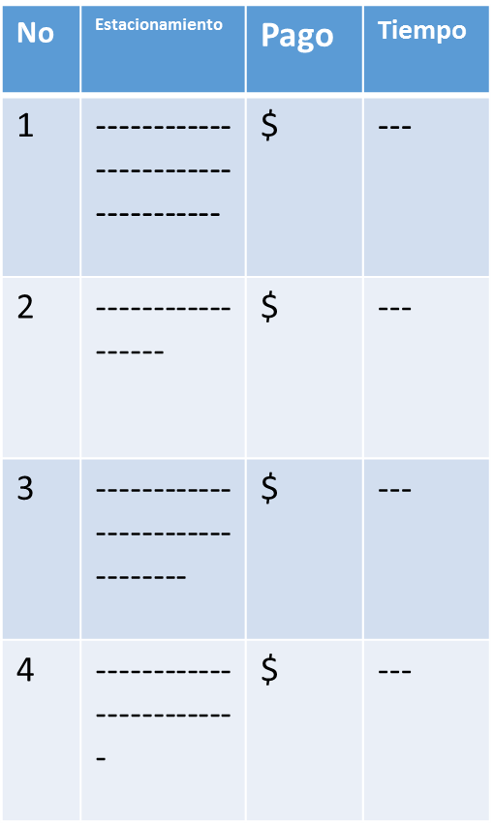
Historial

 | Importancia (1-5): | Encargado: | Estado: |  | Complejidad(1-8):
 | Tareas: |  | Estimacion: | 0
 |  |  | Sprint#:

RFBED11
Diseño de Buscar Estacionamiento
Buscar Estacionamiento
El mas cercano en donde me encuentro
Seleccionar destino
Diseño de Buscar Estacionamiento
La pantalla "Buscar Estacionamiento" mostrar un botón para regresar a la pantalla de "Inicio"
Deberá de mostrar dos botones:
Un botón para buscar estacionamiento mas cercano en el lugar donde me encuentro que mandara a la pantalla "Mas Cercano"
Un botón Seleccionar destino que mandará a la pantalla "Seleccionar destino"
La pantalla Buscar estacionamiento no requiere de conexión a internet.

 | Importancia (1-5): | Encargado: | Estado: |  | Complejidad(1-8):
 | Tareas: |  | Estimacion: | 0
 |  |  | Sprint#:

RFMC12
Diseño de Mas Cercano
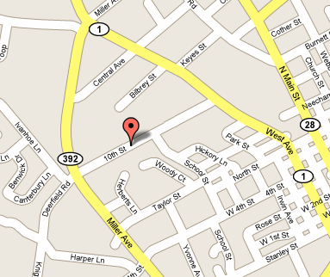
Buscando estacionamiento mas cercano
YO
Cancelar
Apartar
Distancia aproximada: 100 Metros
Costo por hora: 20 Mx
Diseño de Mas Cercano
La pantalla "Mas Cercano" Automáticamente al ser lanzada, se conectará a internet en un tiempo máximo de 45 segundos, buscará en la base de datos el estacionamiento mas cercano con algún lugar disponible en un radio de 250 metros, mostrará la distancia aproximada, el coste por hora del estacionamiento y la ubicación en un mapa de "Google maps" del estacionamiento y el usuario.
La pantalla "Mas Cercano" mostrará dos botones:
- un botón de "Apartar" que se conectará a la base de datos en un tiempo menor a 30 segundos, apartará una caja dentro del estacionamiento, así mismo como quitar su disponibilidad dentro de la base de datos, consultar que haya saldo disponible en la tarjeta de debito y si es de crédito que esté valida, el botón de apartar mandará a la pantalla de "Diríjase a su Estacionamiento"
El botón de apartar también generará un código rfid, que permitirá mas adelante ser leído por un dispositivo para poder levantar la plumilla del estacionamiento y habilitar el paso del vehículo
En caso de que ocurra un error por saldo mínimo insuficiente en la tarjeta de crédito la aplicación deberá notificarlo por medio de un mensaje y no permitirá al usuario continuar con el servicio
-Un botón de cancelar que mandará a la pantalla de "Inicio"

 | Importancia (1-5): | Encargado: | Estado: |  | Complejidad(1-8):
 | Tareas: |  | Estimacion: | 0
 |  |  | Sprint#:

RFDE13
Diseño de Dirijase a su estacionamiento
Diríjase a su estacionamiento
YO
Cancelar
Horas Acumuladas: 1.5
Total Acumulado: 30 Mx
Caja Numero: 4 Planta: B
Costo por hora: 20 Mx
RFID Levantar plumilla
Diseño de Diríjase a su estacionamiento
La pantalla "Diríjase a su estacionamiento" se conectará a internet y mostrará en un mapa de google maps la ruta para que el usuario pueda llegar al estacionamiento ya apartado previamente así como los servicios de orientación de google maps con instrucciones de rutas.
La pantalla irá calculando y mostrando al usuario las horas acumuladas y el costo de las mismas, también mostrara el piso y el numero donde está ubicada la caja de estacionamiento
Dos botones:
-RFID donde mandara a la pantalla "RFID" que mostrará el código RFID ya generado anteriormente para ingresar al estacionamiento
-cancelar donde terminará el servicio y mandará a la pantalla de "Inicio"

 | Importancia (1-5): | Encargado: | Estado: |  | Complejidad(1-8):
 | Tareas: |  | Estimacion: | 0
 |  |  | Sprint#:

RFRFID14
Diseño de RFID
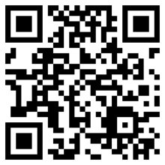
Coloca este código en el lector del estacionamiento para abrir el paso de entrada
Regresar al mapa
Diseño de RFID
La pantalla "RFID" mostrará el código RFID para poder acceder al estacionamiento, el usuario deberá de colocar este código en el dispositivo lector y cuando este código sea validado levantará la plumilla del estacionamiento y el dispositivo mandara una señal por internet a la aplicación para mandar a la ventana "RFID Fin" donde mostrará el código RFID para la salida del estacionamiento.
Mostrará un botón para regresar a las instrucciones de mapa de google maps pantalla "Diríjase a su estacionamiento"

 | Importancia (1-5): | Encargado: | Estado: |  | Complejidad(1-8):
 | Tareas: |  | Estimacion: | 0
 |  |  | Sprint#:

RFRFIDF15
Diseño de RFID Fin
Diseño de RFID Fin
La pantalla "RFID Fin" mostrará el código RFID para poder finalizar el servicio del estacionamiento
Al colocar el código en el dispositivo lector este mismo mandará una señal por internet para finalizar el servicio, se conectará a la base de datos para poner en "disponibilidad" el lugar del estacionamiento, mandara una señal al dispositivo móvil del usuario para que mande al usuario a la pantalla de "inicio".
La pantalla "RFID" mostrará el costo por hora del estacionamiento, las horas acumuladas y el total a pagar
Al finalizar el servicio, automáticamente se cobrara en la tarjeta de crédito/debito.
Coloca este código RFID en el lector del estacionamiento para finalizar el servicio
Horas Acumuladas: 1.5
Total Acumulado: 30 Mx
Costo por hora: 20 Mx

 | Importancia (1-5): | Encargado: | Estado: |  | Complejidad(1-8):
 | Tareas: |  | Estimacion: | 0
 |  |  | Sprint#:

